Hoja1
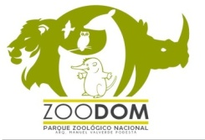
PARQUE ZOOLOGICO NACIONAL
“Año del Fomento de las Exportaciones”
ESTADÍSTICA INSTITUCIONAL
CANTIDAD DE VISITANTES
JULIO - SEPTIEMBRE 2021

VISITANTES
ADULTOS | 33,915
NIÑOS | 21,325
ZOOINFANTIL | 8,369
ZOO-SHOW | 1,284
PONY | 3,134
PABELLON MAMIFEROS ENDEMICOS | 11
PROGRAMAS | 97,484
 | 165,522

Lic.Gregorio Reyes Santos
Enc. Contabilidad

